Abb. D8-1
Zurück zum Inhalt
Abb. D8-1: Absolventinnen und Absolventen bzw. Abgängerinnen und Abgänger aus allgemeinbildenden und beruflichen Schulen 2006, 2010, 2014 und 2018 nach Abschlussarten (in % der gleichaltrigen Wohnbevölkerung*)
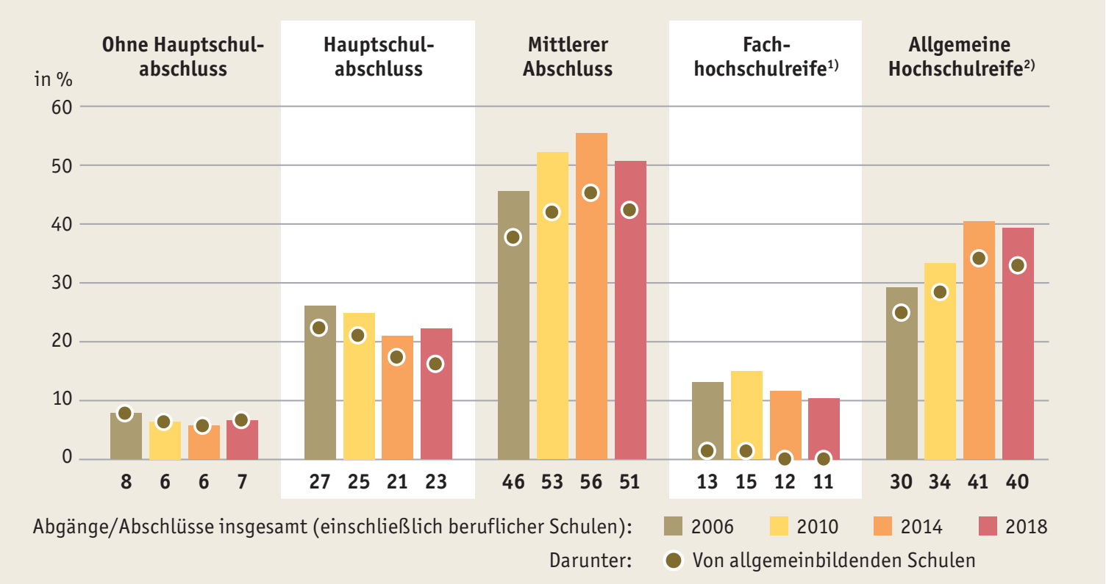

* Die Zahl der Abgängerinnen und Abgänger bzw. Absolventinnen und Absolventen wird auf die gleichaltrige Wohnbevölkerung bezogen (Quotensummenverfahren). Es kommt zu zeitversetzten Doppelzählungen, z. B. wenn Personen Schulabschlüsse nachholen oder um einen weiteren Schulabschluss ergänzen.
1) Seit 2012 ohne Absolventinnen und Absolventen, die nur den schulischen Teil der Fachhochschulreife erworben haben.
2) 2010 doppelter Abiturjahrgang (G8/G9) in Hamburg; 2014 verstärkter Abiturjahrgang in Hessen.
Quelle: Sekretariat der KMK, 2018, Schüler, Klassen, Lehrer und Absolventen der Schulen (vorläufige Ergebnisse)
à Tab. D8-1web

Abb. D8-2
Zurück zum Inhalt
Abb. D8-2: Schulabgänge ohne Hauptschulabschluss 2006 bis 2018 nach Staatsangehörigkeit
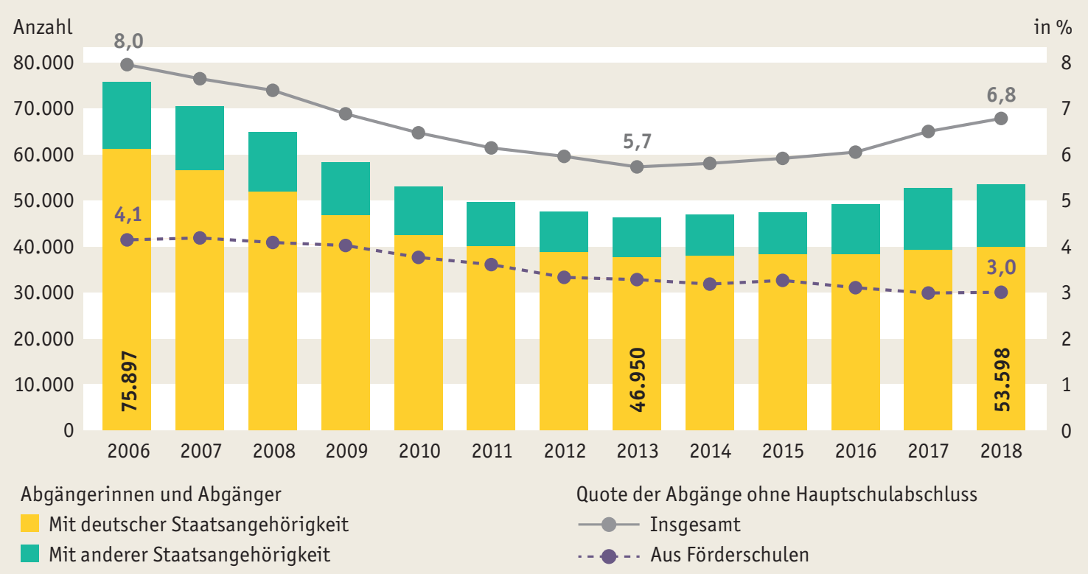

Quelle: Statistische Ämter des Bundes und der Länder, Schulstatistik ; Sekretariat der KMK, Schüler, Klassen, Lehrer, Absolventen der Schulen
à Tab. D8-2web

Abb. D8-3
Zurück zum Inhalt
Abb. D8-3: Absolventinnen und Absolventen bzw. Abgängerinnen und Abgänger mit sonderpädagogischer Förderung 2018 nach Förderort, Abschlussart und Ländern* (in %)
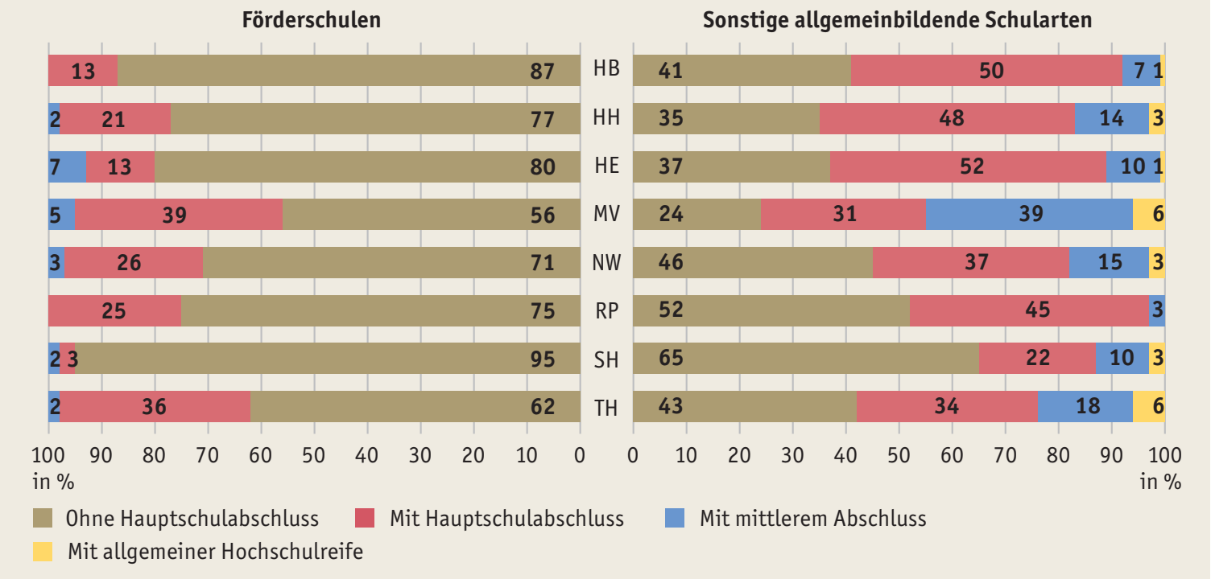

* Abgebildet sind diejenigen Länder, in denen die Schulabschlüsse und -abgänge von Jugendlichen mit sonderpädagogischer Förderung sowohl in Förderschulen als auch in sonstigen allgemeinbildenden Schularten erfasst werden.
Quelle: Statistische Ämter des Bundes und der Länder, Schulstatistik 2018, eigene Berechnungen
à Tab. D8-4web

Abb. D8-4
Zurück zum Inhalt
Abb. D8-4: Verteilung der Schulabgänge und -abschlüsse 2006, 2012 und 2018 in ausgewählten* Schularten (in %)
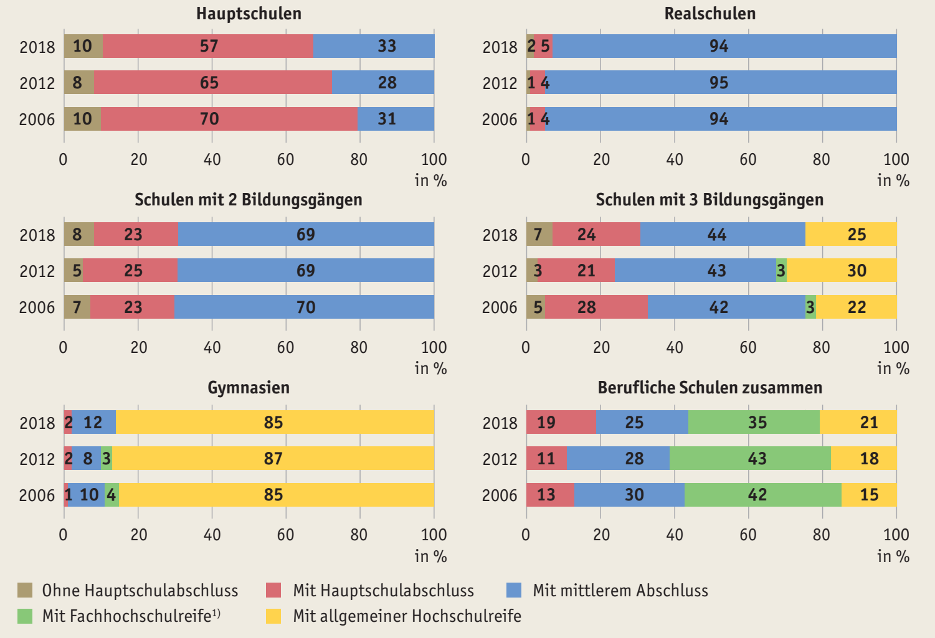

* Eine vollständige Übersicht aller Schularten findet sich in Tab. D8-6web.
1) Werte für 2018 schließen nicht mehr Personen ein, die nur den schulischen, nicht aber den beruflichen Teil der Fachhochschulreife erworben haben.
Quelle: Statistische Ämter des Bundes und der Länder, Schulstatistik 2018, eigene Berechnungen
à Tab. D8-6web

